Specsheet
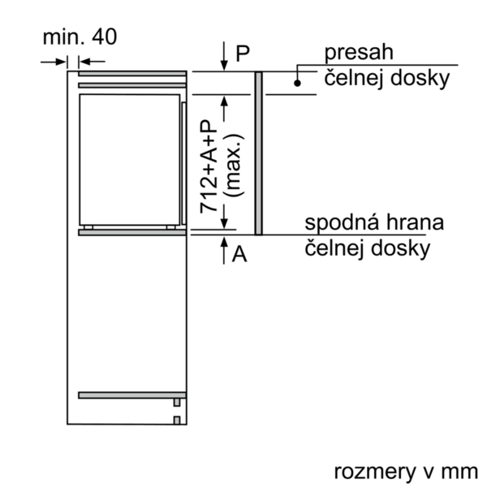
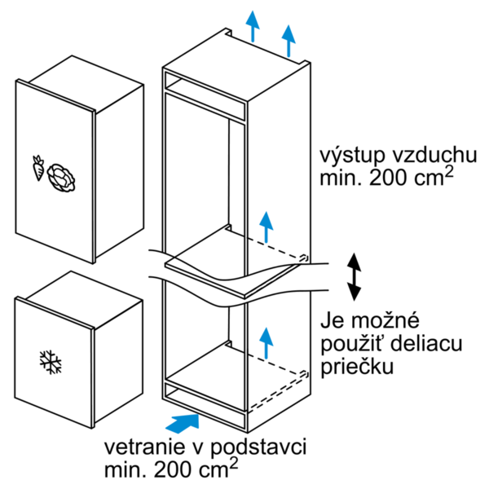
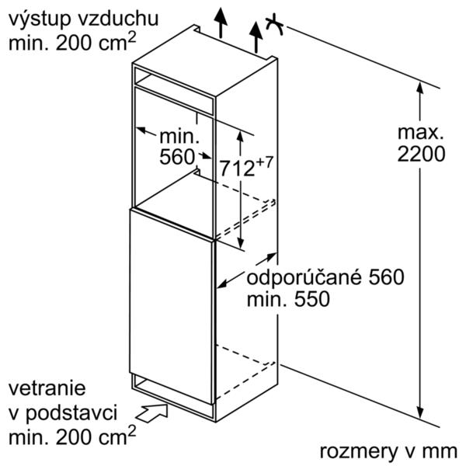
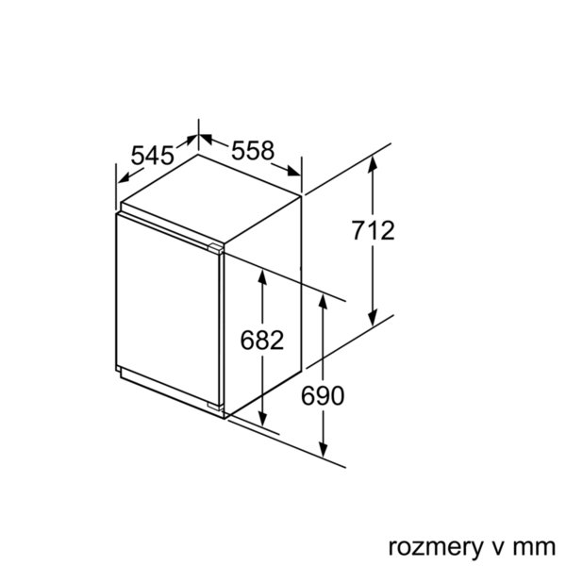
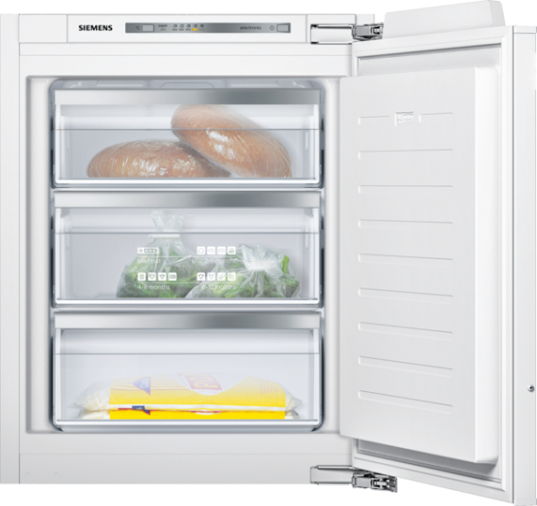
 | GI11VAD30 | Funkce:
 | Vestavný mrazák | produktová kategorie: mrazák konstrukce: vestavný barva / materiál spotřebiče: automatické odtávání: žádný klimatická třída: SN-T dekorační rám / deska: dekorační rám není možné objednat jako zvláštní příslušenství šírka (mm): 558 hloubka (mm): 545 rozmery niky (mm): 720 x 560 x 550 varovný signál při chybné funkci: vizuální a akustický systém odmrazování: manuálně druh upevnění nábytkových dvířek: pevné spojení počet zásuvek/košů (ks): 3 počet mrazících zásobníků s klapkou (ks): 0 uzamykatelné dveře: Ne teploměr - mrazicí prostor: žádný osvětlení: Ne Délka přívodního kabelu (cm): 230 závěs dveří: vpravo, volitelný Hmotnost netto (kg): 36,0 hmotnost brutto (kg): 39,0 Multi-Flow Air Tower: Ne počet kompresorů: 1 počet nezávislých chladicích okruhů: 1 funkce úspory energie: Ne tlačítko supermrazení: Ano závěs dveří volitelný: Ano

 | Provedení a spotřeba • třída spotřeby energie: A++ • spotřeba energie: 144 kWh/rok • užitný objem celkem: 72 l • hlučnost: 36 dB(A) re 1 pW Design • ploché panty • integrovatelné, ploché panty • systém softClose (jemné dovírání dvířek) Komfort a bezpečnost • systém lowFrost - zabraňuje tvorbě námrazy a usnadňuje proces odmrazování- zabraňuje tvorbě námrazy a usnadňuje proces odmrazování! • supermrazení se zamrazovací automatikou • elektronické ovládání - LED ukazatele • akustický alarm, optický varovný signál • freshSense- zaručí konstantní teplotu díky inteligentní senzorové technologii Mrazicí prostor • objem **** mrazící části: 72 l • mrazicí kapacita: 8 kg za 24 hod. • doba skladování při poruše: 21 hod. • 3 transparentní mrazicí přihrádky • kalendář zmrazených potravin Technické informace • závěs dveří vpravo, volitelný • klimatická třída: SN-T • příkon: 90 W • napětí: 220 - 240 V Rozměry • rozměry spotřebiče (V x Š x H) : 71,2 cm x 55,8 cm x 54,5 cm • rozměry niky (V x Š x H): 72,0 cm x 56,0 cm x 55,0 cm Příslušenství • 2 x chladící akumulátory, miska na led Specifika • Objem brutto 73 l • Objem brutto**** mrazák: 73 l (-18°C a nižší) • Na základě výsledků normalizované zkoušky trvající 24 hodin. Skutečná spotřeba energie závisí na způsobu použití a umístění spotřebiče.

 |  | příkon (W): 90 jištění (A): 10 frekvence (Hz): 50 aprobační certifikáty: VDE Způsob montáže: plně integrovatelný Hlučnost dB: 36 Energy Star Qualified: aprobační certifikáty: VDE Length of electrical supply cord (in): Typ zástrčky: Gardy zástrčka s uzemněním Dimensions of the packed product (in): 31.10 x 24.40 x 25.19 Net weight (lbs): 80 Gross weight (lbs): 85

EAN:4242003746295
24-03-2017


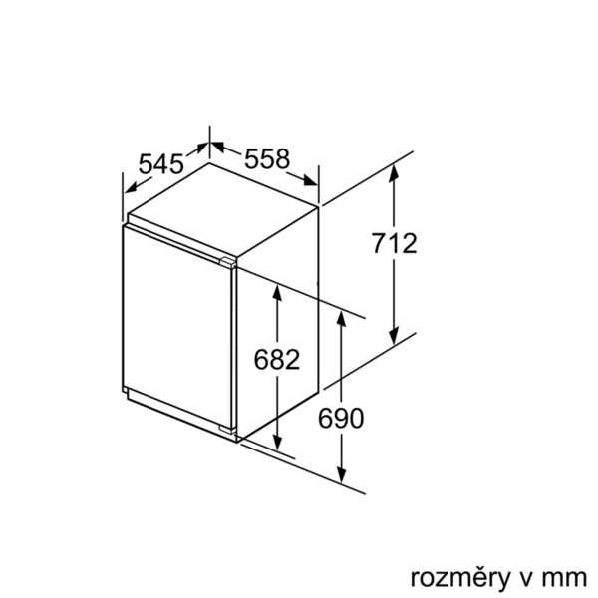
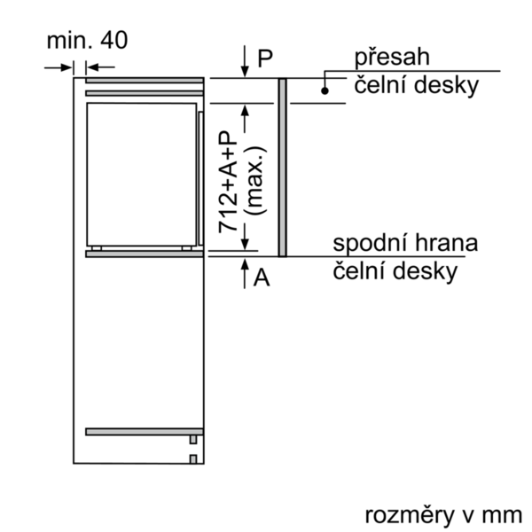
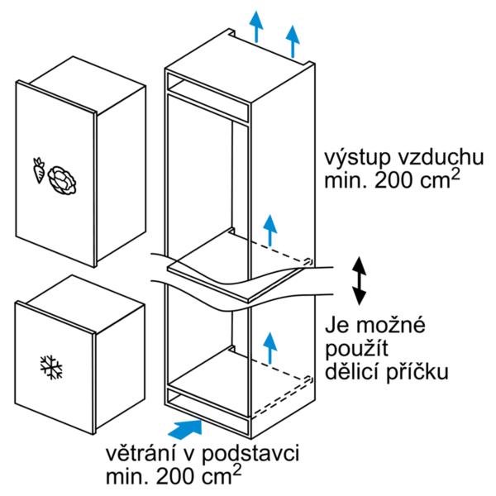

 | GI11VAD30 | Funkcie:
 | Zabudovateľná mraznička | produktová kategória: mraznička konštrukcia: zabudovateľný farba/materiál spotrebiča: automatické odmrazovanie: žiadny klimatická trieda: SN-T dekoračný rám/doska: dekoračný rám možno objednať ako zvláštne príslušenstvo šírka (mm): 558 hĺbka (mm): 545 rozmery niky (mm): 720 x 560 x 550 varovný signál pri chybnej funkcii: visual and audible systém odmrazovania: manuálne druh upevnenia nábytkových dvierok: pevné spojenie počet zásuviek/košov (ks): 3 počet mraziacich zásobníkov s klapkou (ks): 0 uzamykateľné dvere: Nie teplomer - mraziaci priestor: žiadny osvetlenie: Nie Dĺžka prívodného kábla (cm): 230 záves dverí: vpravo, voliteľný Hmotnosť netto (kg): 36,0 hmotnosť brutto (kg): 39,0 Multi-Flow Air Tower - prietok vzduchu: Nie počet kompresorov: 1 počet nezávislých chladiacich okruhov: 1 funkcia úspory energie: Nie tlačidlo supermrazenia: Áno voliteľný záves dverí: Áno

 | Výkon a spotreba • trieda spotreby energie: A++ • spotreba energie: 144 kWh/rok • užitkový objem celkom: 72 l • hlučnosť: 36 dB(A) re 1 pW Design • ploché pánty • integrovateľné, ploché pánty • systém softClose (jemné dovieranie dverí) Komfort a bezpečnosť • LowFrost - systém zabraňuje tvorbe námrazy a uľahčuje proces odmrazovania • supermrazenie so zmrazovacou automatikou • elektronická regulácia teploty - LED ukazovatele • akustický alarm, optický varovný signál • FreshSense- zaručí konštantnú teplotu vďaka inteligentnej senzorovej technológii Mraziaci priestor • objem **** mraziacej časti: 72 l • mraziaca kapacita: 8 kg za 24 hod. • doba skladovania pri poruche: 21 hod. • 3 transparentné mraziace priehradky • kalendár zmrazených potravín Technické informácie • záves dverí vpravo, volitelný • klimatická trieda: SN-T • príkon: 90 W • napätie: 220 - 240 V Rozmery • rozmery prístroja (V x Š x H) : 71,2 cm x 55,8 cm x 54,5 cm • rozmery niky (V x Š x H): 72,0 cm x 56,0 cm x 55,0 cm Príslušenstvo • 2 x chladiaci akumulátor, 1 x miska na ľad Špecifikácie • Objem brutto 73 l • Objem brutto**** mraznička: 73 l (-18°C a nižšia) • Na základe výsledkov normalizovanej skúšky trvajúcej 24h. Skutočná spotreba energie závisí na spôsobe použitia a umiestnenia spotrebiča.

 |  | príkon (W): 90 istenie (A): 10 frekvencia (Hz): 50 aprobačné certifikáty: VDE Spôsob montáže: plne integrovateľný Hlučnosť v dB: 36 Energy Star kvalifikácia: aprobačné certifikáty: VDE Dĺžka prívodného kábla (in): typ zástrčky: Gardy zástrčka s uzemnením rozmery zabaleného spotrebiča (in): 31.10 x 24.40 x 25.19 hmotnosť netto (lbs): 80 hmotnosť brutto (lbs): 85

EAN:4242003746295
24-03-2017

